상품제안서
타포린가방화이트박스컬러 | 상품코드: F24723

 |  |  |  |  |  |  | 02-412-0044 | www.easy1.co.kr
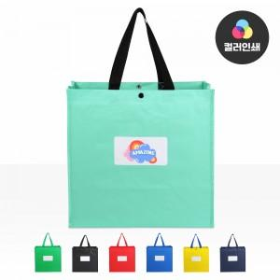

【상세/제작정보】 | ★1컬러, 1개 구성입니다. ★사전에 색상재고 확인 먼저 부탁드립니다.

【인쇄/포장옵션】 | 실크, 실크양면 / OPP(비닐)

【공급단가】 | 수량 | 200~ | 500~ | 1,000~ | 3,000~ | 5,000~
*VAT별도 | 단가 | 1,560원 | 1,530원 | 1,500원 | 1,440원 | 1,380원

【상품 URL】 | http://www.easy1.co.kr/src/goods_detail.php?gdno=24723

